PD
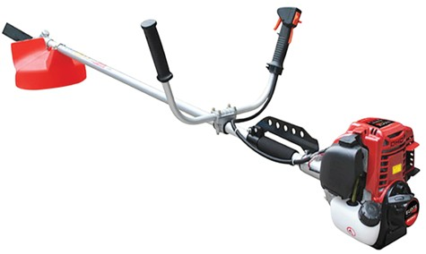
เลขที่ SKU : 05-090-150 วันที่ : 19/10/2023
1. ข้อมูลสินค้า |  |  |  | รูปสินค้า
ประเภท (กลุ่มหลัก) | เกษตร | ประเภท (กลุ่มรอง) | เครื่องตัดหญ้า
ชื่อภาษาไทย | ตัดหญ้า EUROX 35CC | ชื่อภาษาอังกฤษ
รหัสสินค้า | 05-090-150 | Barcode | 8859007709629
สถานะสินค้า | D24 | รหัสทีมขาย
รุ่น (Model) | เครื่องตัดหญ้า | ยี่ห้อ | EUROX
สีตัวสินค้า | แดง | สีของบรรจุภัณฑ์ | น้ำตาล - แดง
ทำจากวัสดุ | เหล็ก | ประเทศผู้ผลิต | PRC


2. คุณสมบัติ
เครื่องยนต์ | 4 จังหวะ | กระบอกสูบ | 35.8 ซีซี | รูปบรรจุภัณฑ์
กำลังเครื่องยนต์ | 1.1 KW | ความเร็วรอบ | 6,500 รอบ/นาที
ความถี่ของเฟื่อง | 9 ฟัน 28 มม. | ความจุน้ำมัน | 0.6 ลิตร
คาร์บูเรเตอร์ | ไดอะแฟรม

3. รายละเอียดบรรจุภัณฑ์
ขนาดสินค้า (ซม.) | 198x46x68 (ไม่รวมบรรจุภัณฑ์) | น้ำหนักสินค้า (กก.) | 6.5 (ไม่รวมบรรจุภัณฑ์)
ขนาดกล่อง 1 (ซม.) | 34x32x23 | ขนาดบรรจุ (กล่อง) | 1 PCS
ขนาดกล่อง 2 (ซม.)
 |  | น้ำหนักรวมสินค้า (กก.) | 6.8
บาร์โค้ดกล่อง | 8859007709629 | ขนาดลัง (ซม.) | 50x35x60 | อุปกรณ์ภายในกล่อง
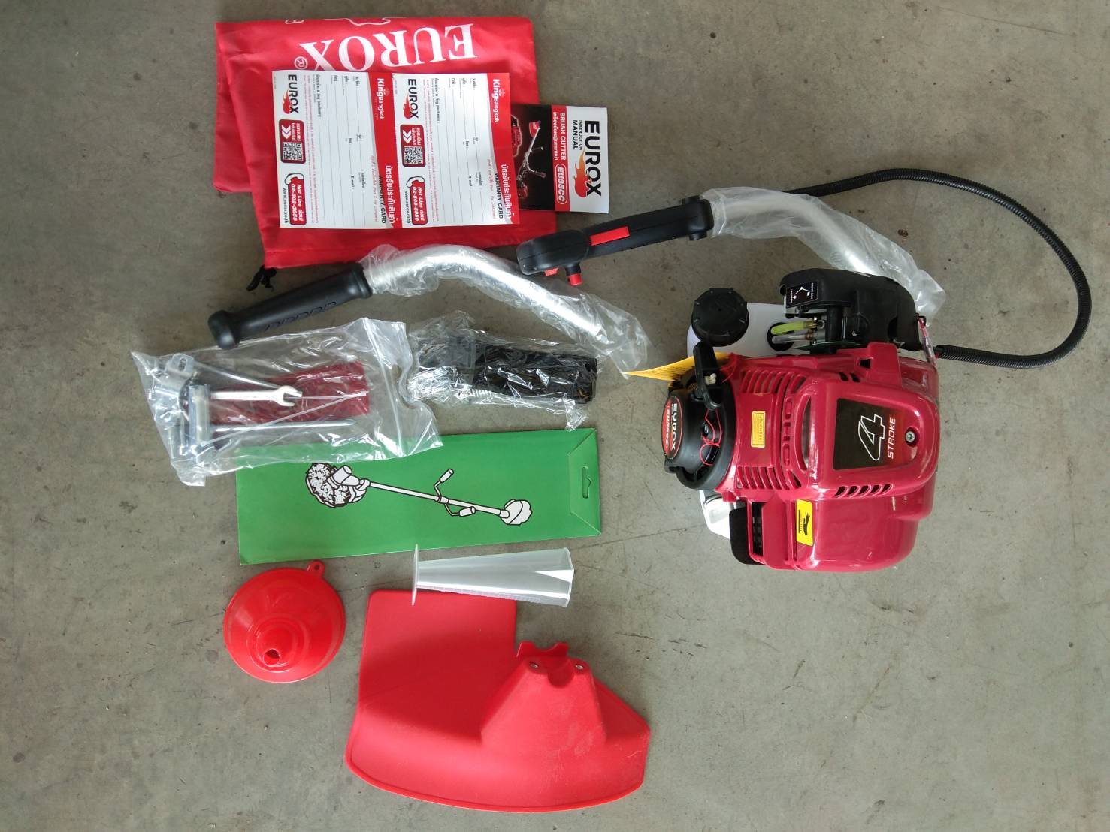
ขนาดบรรจุ (ลัง) | 4 | น้ำหนักลังรวมสินค้า (กก.)

4. อุปกรณ์ภายในกล่อง
- ใบตัดหญ้า - ที่แขวนสายสะพาย - บล็อกหัวเทียน - สายสะพาย - ประแจแอล - ที่ตวงน้ำมันเครื่อง - ประแจปากตาย - คู่มือการใช้งาน - ใบรับประกัน 6 เดือน

5. วิธีการใช้งาน
ใช้สำหรับตัดหญ้า

6. จุดเด่น จุดขาย ของสินค้า
- เครื่องยนต์ให้อัตราเร่ง และแรงบิดที่ดีเยี่ยม - ระบบสตาร์ทแบบลานเบา สตาร์ทติดง่าย - ระบบคลัทช์ที่ยอดเยี่ยม และเพลาขับที่แข็งแรง ช่วยให้ส่งกำลังได้อย่างดี - เครื่องตัดหญ้ามีน้ำหนักเบา และให้สมดุลที่ดีง่ายต่อการใช้งาน - ก้านเครื่องมีความยืดหยุ่มสูง และมีความทนทาน - ที่จับปรับระดับได้เพื่อความสะดวกสะบายในการใช้งาน |  |  |  | รูปลังสินค้า
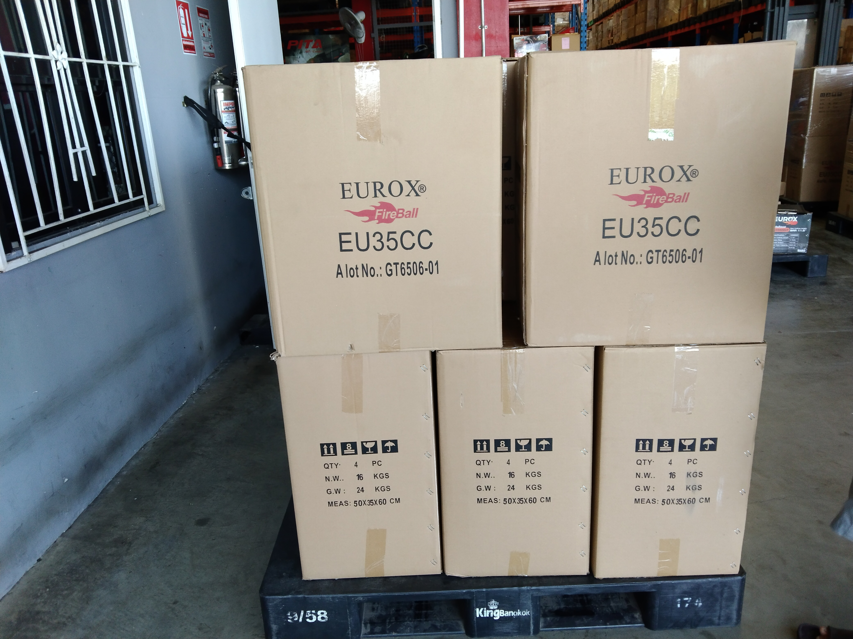
7. การรับประกัน
ระยะเวลารับประกัน (เดือน) | 6 ระบุ
ประเภทการรับประกัน | เครื่องมือเกษตร
เงื่อนไขการรับประกัน | 1. บริษัทฯ จะบริการซ่อมและเปลี่ยนอะไหล่ โดยไม่คิดมูลค่าแก่สินค้าที่จัดจำหน่ายโดยบริษัทฯ ในกรณีที่ความเสียหายเกิดจากความผิดพลาดของโรงงานผู้ผลิต ภายในระยะเวลา 6 เดือน นับจากวันที่ซื้อ (ทั้งนี้ดูจากใบเสร็จรับเงินของทางร้านค้าที่สั่งซื้อและใบรับประกัน) 2. การรับประกันนี้ไม่รวมการชำรุดของวัสดุสิ้นเปลือง อุปกรณ์เสริม และของแถมในชุด 3. การรับประกันจะสิ้นสุดจากการใช้ผิดประเภท เช่น ถอด ซ่อม ดัดแปลง แก้ไขเปลียนสภาพไปจากเดิมโดยบุคคลภายนอก หรือการดูแลรักษาไม่ถูกต้องตามที่ระบุไว้ในคู่มือ 4. การรับประกันนี้ไม่รวมถึงค่าขนส่ง หากต้องการให้ บริษัทฯ บริการถึงที่จะมีค่าใช้จ่าย 5. ใบรับประกันนี้ใช้ได้เฉพาะเครื่องที่มีเบอร์เครื่องตรงกันเท่านั้น ไม่สามารถโอนให้ผู้อื่นได้ หากใบรับประกันหาย บริษัทฯ ขอสงวนสิทธิ์การไม่ออกใบรับประกันใหม่ในทุกกรณี

8. ข้อมูล สคบ.
ชื่อสินค้า | ตัดหญ้า EUROX 35CC
ผลิตจากประเทศ | PRC
จัดจำหน่ายโดย | บริษัท คิงบางกอก อินเตอร์เทรด จำกัด |  |  | รูป Barcode

 | 541,543,545 ซอย 39/1 แขวงท่าแร้ง เขตบางเขน กรุงเทพมหานคร 10220
 | เลขประจำตัวผู้เสียภาษี: 0105545012035 สำนักงานใหญ่ | โทรศัพท์: 02-509-3850 | โทรสาร: 02-509-3856
บรรจุ | 1 ตัว/กล่อง
วิธีการใช้ | ใช้สำหรับตัดหญ้า
คำเตือน | ขณะใช้งานหรือเลิกใช้งาน ควรเก็บอุปกรณ์ให้พ้นมือเด็กเพื่อความปลอดภัย
ราคา | ระบุ ณ จุดขาย
วันที่ผลิต

9. ข้อควรระวัง
คำเตือน | ขณะใช้งานหรือเลิกใช้งาน ควรเก็บอุปกรณ์ให้พ้นมือเด็กเพื่อความปลอดภัย
ข้อแนะนำในการใช้งาน | ห้ามใช้งานผิดประเภท

